ESQUEMA INVENTARIO
 | CUPS
 | CIF
 | CLIENTE
 | BTN/BTE/MT
TipoPunto_Producto | AVENÇA | 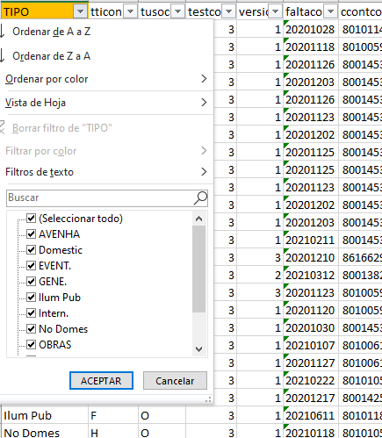 Para estas muestras tomamos de referencia las columnas y tipos que marca la extraccion de muestras de ADRIANA, ya que vemos que en el fichero de extracción facilitado por Carlos existen más tipologías y otras que no aparecen y que pueden estar englobadas en diferentes. FICHERO TIPOPUNTO_PRODUCTO
 | EVENTUAL
 | ILUMINACIÓN PÚBLICA
 | NORMAL
 | AUTOCONSUMO
 | MOBIE
 | SIMPLA
 | DUPLA
 | TRIPLA
 | TRIPLA CON POTENCIA
TIPO TARIFA BTN | SIMPLE | Se informa según los casuísticas siguientes independientemente del número de integradores.
 | BIHORARIA
 | TRIHORARIA
 | TARIFA CUAT BTE/MT | Aportados en la muestra de Adriana
 | TARIFA SIMPLE BTN
 | TARIFA SIMPLE CON 1 INT
 | TARIFA SIMPLE CON 2 INT
 | TARIFA SIMPLE CON 3 INT
 | TARIFA BIH BTN
 | TARIFA BIHORARIA CON 2 INT
 | TARIFA BIHORARIA CON 3 INT
 | TARIFA TRIH BTN
 | TARIFA TRIHORARIA CON 3 INT
TipoPunto_Producto | 6.5I | 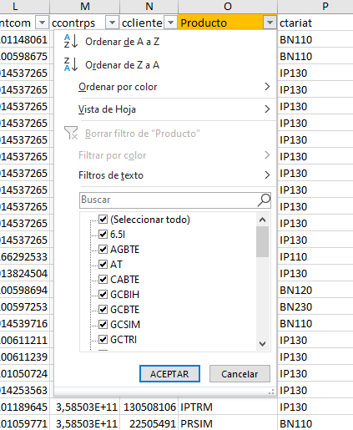 Producto obtenido de la extracción de sistemas
 | AGBTE
 | AT
 | CABTE
 | GCBIH
 | GCBTE
 | GCSIM
 | GCTRI
 | GCTRM
 | IPBIH
 | IPSIM
 | IPTRI
 | IPTRM
 | MAT
 | MTN
 | PFBTE
 | PRBIH
 | PRM20
 | PRMIN
 | PRSIM
 | PRTRM
 | TABIP
 | TAPOC
 | TASSI
 | TELBI
 | TELSI
 | TLEMA
 | TLEND
 | TSELE
 | TSLSI
 | UNICA
 | DIARIO | Sólo para BT.
Ciclo_P01_MT | SEMANAL (MT) | Extracción facilitada por Adriana
 | SEMANAL OPCIONAL (MT)
 | Gestión Propia ATR | Actualmente no hay pero puede haber en un fututo
CUPS_Agrupada | F. Agrupada | Extracción facilitada por Carlos
 | Con Exención IVA Total | Actualmente no hay pero puede haber en un fututo
Exenciones_ajustes | EXE.CAV | 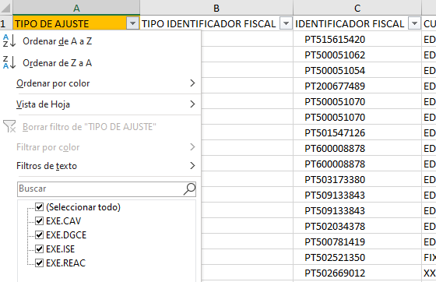 Extracción facilitada por Carlos
 | EXE.ISE
 | EXE.DGCE
 | EXE.REAC
 | IVA normal (23%) | Marcado a SI aquellos que ni tiene el reducido al 6% sobre la PC ni la intermedia sobre el Energia
IVA_Intermedio_BTN | IVA intermedio BTN (13%) | Extracción facilitada por Carlos | Ya no aplica desde el 1 de Octubre
 | IVA reducido CAV (6%) | Extracción facilitada por Carlos
IVA_Reducido | IVA reducido BTN PC (6%) | Extracción facilitada por Carlos
Pass_Pool | Pass Pool P58 NO AGORA | Extracción facilitada por Carlos
 | Pass Pool P59 NO AGORA | Actualmente no hay pero puede haber en un fututo
Cartera_Agora | AGORA MT | Extracción facilitada por Carlos
 | AGORA BTE | Extracción facilitada por Carlos

